지도에서 장소 선택
화 면 정 의 서
시스템명 | TeulDa |  |  | 작성일 | 2021.01.09
업 무 명 | 기록관리 |  |  | 작성자 | 정주원
화면 ID | selectMap.jsp |  |  | 화면명 | 지도에서 장소 선택
화면개요 | 지도에서 장소 선택

1. 화면 레이아웃
[ "+ 새 기록 작성" 버튼 눌렀을때 나타나는 화면 ]
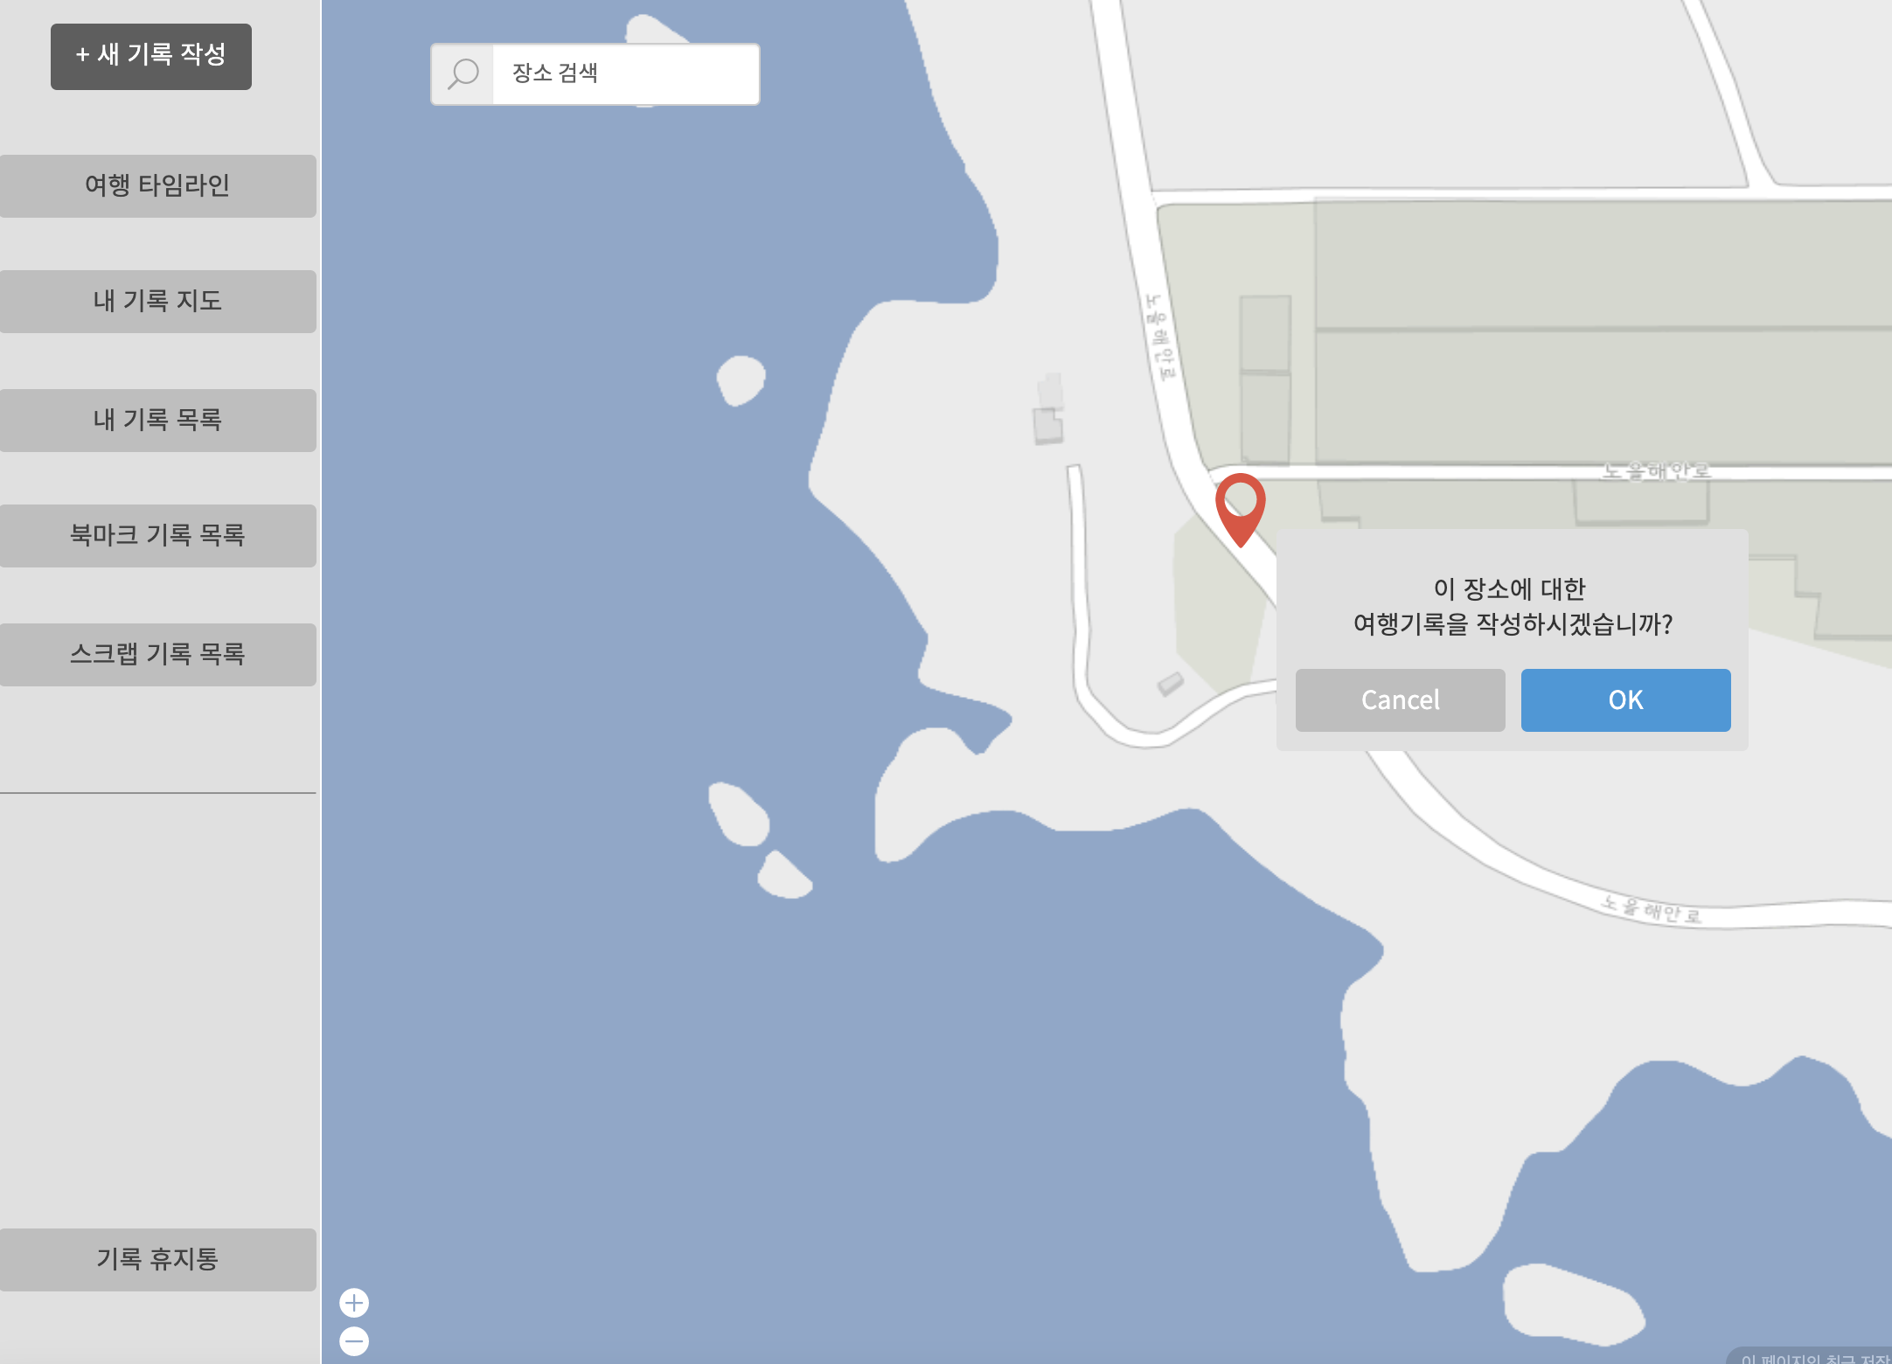

2. 데이터 구성항목
항목명(한글) | 컨트롤(영문) | 필수 | 수정여부 | 설명 |  |  | 비고/제약사항
선택한 여행지 위치정보 | location | Y | Y | 지도(Google Map)에서 선택한 위치 상세 주소
위도 좌표 | latitude | Y | Y | 지도(Google Map)에서 선택한 위치 위도 좌표
경도 좌표 | longitude | Y | Y | 지도(Google Map)에서 선택한 위치 경도 좌표

3. 처리 로직
이벤트명 | 입력값/파라미터 | 처리내용 |  |  |  | 출력/처리결과 |  | 비고
 | 시작 JSP | 프리젠테이션 레이어 설계 |  |  |  | 출력 JSP
OK.onClick() | (선택한 여행지 위치정보, 위도 좌표, 경도 좌표) location, latitude, longitude | 지도에서 선택한 여행지 위치에 대한 정보를 가지고 기록작성 화면을 보여준다. |  |  |  | 기록작성 화면 이동 |  | Google Map

 | selectMap.jsp | Path : /diary/showAddDiary : GET |  |  |  | addDiary.jsp
 |  | Controller : com.TeulDa.web.diary.DiaryController.showAddDiary()

도장 찍기
화 면 정 의 서
시스템명 | TeulDa |  |  | 작성일 | 2021-01-02
업 무 명 | 커뮤니티 관리 |  |  | 작성자 | 임 제 현
화면 ID | getStamp |  |  | 화면명 | getStamp
화면개요 | 도장 찍기

1. 화면 레이아웃
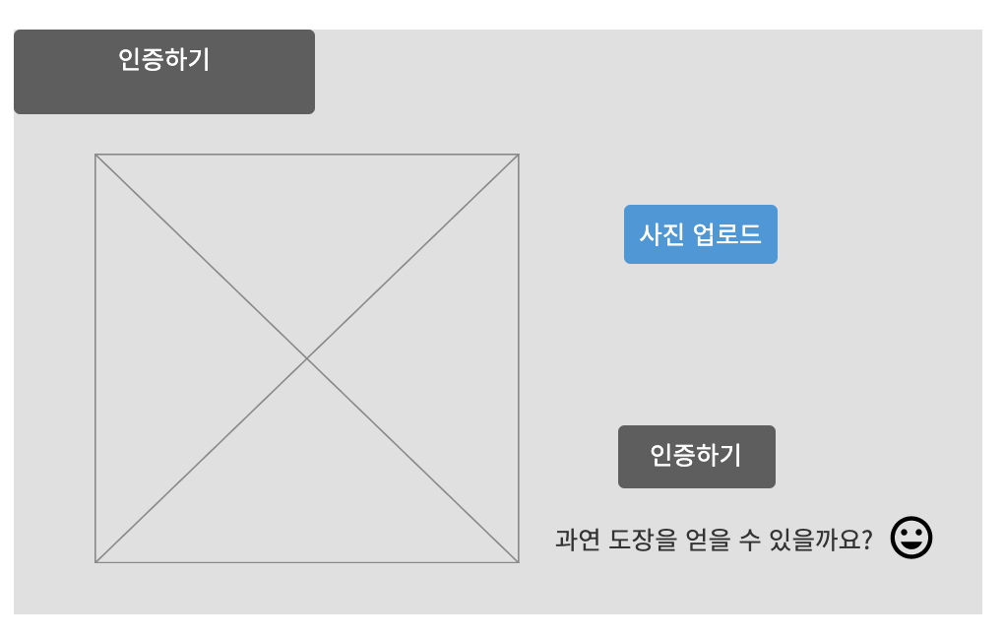

2. 데이터 구성항목
항목명(한글) | 컨트롤(영문) | 필수 | 수정여부 | 설명 |  |  | 비고/제약사항
사진 | stamp_pic | Y | Y | 도장을 받기위한 인증을 위해 사진업로드를 함
사진 GPS | stamp_pic_gps | Y | Y | 도장을 받기위한 인증을 위해 사진을 찍은 장소를 얻어옴
닉네임 | nickname | Y | N | 도장을 획득할 사용자의 닉네임
랜드마크 주소 | landMark_addr | Y | N

3. 처리 로직
이벤트명 | 입력값/파라미터 | 처리내용 |  |  |  | 출력/처리결과 |  | 비고
 | 시작 JSP | 프리젠테이션 레이어 설계 |  |  |  | 출력 JSP
사진 업로드.onClick() | 사진 | 랜드마크 장소에 가서 촬영한 셀카를 올린다. |  |  |  | 파일 업로드 창을 띄운다.

 | 도장찍기 UI | Path : |  |  |  | 도장찍기 UI
 |  | Controller : 커뮤니티 관리Ctrl
인증하기.onClick() | 사진, 사진 속의 GPS, 닉네임, 랜드마크 위치정보 | 사진속에 사람의 형체가 있는지 판단하고, 사진 GPS 정보가 랜드마크 위치정보와 일치하는지 확인되면 도장을 획득할 수 있다. |  |  |  | 도장 획득 여부 창을 띄운다.

 | 도장찍기 UI | Path : |  |  |  | 랜드마크 목록 UI
 |  | Controller : 커뮤니티 관리Ctrl

랜드마크 목록
화 면 정 의 서
시스템명 | TeulDa |  |  | 작성일 | 2021-01-02
업 무 명 | 커뮤니티 관리 |  |  | 작성자 | 임 제 현
화면 ID | landMark |  |  | 화면명 | landMark
화면개요 | 랜드마크 목록

1. 화면 레이아웃

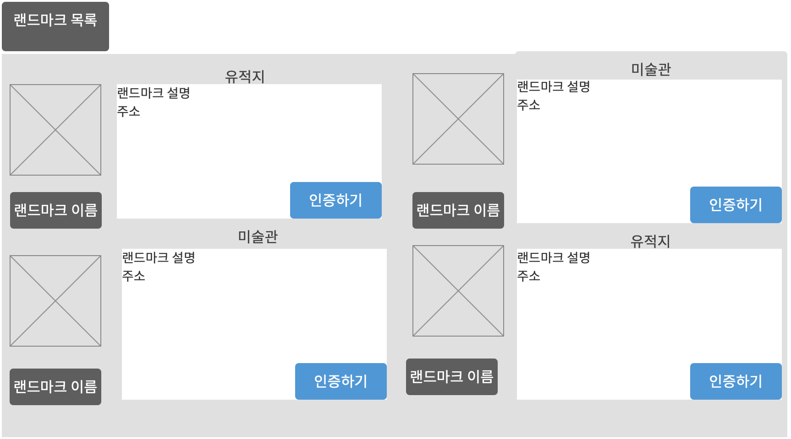

2. 데이터 구성항목
항목명(한글) | 컨트롤(영문) | 필수 | 수정여부 | 설명 |  |  | 비고/제약사항
랜드마크 id | landMark_id | Y | N | 랜드마크 식별번호
랜드마크 이름 | landMark_name | Y | N | 랜드마크 이름
랜드마크 주소 | landMark_addr | Y | N | 랜드마크 주소
랜드마크 설명 | landMark_expl | Y | N | 랜드마크 설명
사진 | landMark_pic | Y | N | 랜드마크 사진

3. 처리 로직
이벤트명 | 입력값/파라미터 | 처리내용 |  |  |  | 출력/처리결과 |  | 비고
 | 시작 JSP | 프리젠테이션 레이어 설계 |  |  |  | 출력 JSP
인증하기.onClick() | 랜드마크 id | 인증하기 버튼을 누른 후 도장찍기 화면을 보여준다.

 | 랜드마크 목록UI |  |  |  |  | 도장찍기UI

